Ficha_Jerarquia
FICHA PARA EL LEVANTAMIENTO Y JERARQUIZACIÓN DE ATRACTIVOS TURÍSTICOS
Código del atractivo: |  |  | 0 | 2 | 0 | 1 | 0 | 1 | M | C | 0 | 1 | 0 | 4 | 0 | 1 | 0 | 0 | 1
 |  |  | Provincia |  | Cantón |  | Parroquia |  | Categoría |  | Tipo |  | Subtipo |  | Jerarquía |  | Atractivo
1. DATOS GENERALES
1.1 Nombre del Atractivo Turístico
Plaza 15 de Mayo
1.2 Categoría |  |  |  |  |  | 1.3 Tipo |  |  |  |  |  |  | 1.4 Subtipo
MANIFESTACIONES_CULTURALES |  |  |  |  |  | ARQUITECTURA |  |  |  |  |  |  | OTRAS INFRAESTRUCTURAS SOCIALES
2. UBICACIÓN DEL ATRACTIVO
2.1 Provincia |  |  |  |  |  | 2.2 Cantón |  |  |  |  |  |  | 2.3 Parroquia
BOLIVAR |  |  |  |  |  | GUARANDA |  |  |  |  |  |  | ÁNGEL POLIBIO CHÁVES
2.4 Barrio, Sector o Comuna |  |  |  |  |  | 2.5 Calle Principal |  |  |  |  | 2.6 Número |  |  |  | 2.7 Transversal
BARRIO 15 DE MAYO |  |  |  |  |  | 9 DE ABRIL |  |  |  |  | S/N |  |  |  | SELVA ALEGRE
2.8 Latitud (grados decimales) |  |  |  |  |  | 2.9 Longitud (grados decimales) |  |  |  |  |  | Click | 2.10 Altura (msnm)
-1.58905 |  |  |  |  |  | -79.00073 |  |  |  |  |  |  | 2,679
2.11 Información del administrador
a. Tipo de Administrador: |  |  | Público |  |  |  |  |  | b. Nombre de la Institución: |  |  |  | Gobierno Autónomo Descentralizado del Cantón Guaranda
c. Nombre del Administrador: |  |  | Patricio Callan |  |  |  |  |  | d. Cargo que ocupa: |  |  |  | Administrador
e. Teléfono / Celular: |  |  | (+593) 99 342 4478 |  |  |  |  |  | f. Correo Electrónico: |  |  |  | texto
Observaciones: |  | Es un espacio público, en protección del GAD Municipal de Guaranda
3. CARACTERISTICAS DEL ATRACTIVO
3.1 Características climatológicas
a. Clima: | Templado |  |  |  |  |  |  | b. Temperatura(ºC): |  |  | 10 a 18 |  | c. Precipitación Pluviométrica (mm): |  |  |  |  | 500 a 1500
3.2 Línea de producto al que pertenece el atractivo (U)
a. Cultura |  |  |  |  |  | b. Naturaleza |  |  |  |  |  |  | c. Aventura
3.3 Escenario donde se localiza el atractivo turístico
a. Prístino |  |  | b. Primitivo |  |  |  | c. Rústico Natural |  |  |  |  | d. Rural |  |  |  | e. Urbano
3.4 Ingreso al atractivo (U)
a. Tipo de Ingreso |  | b. Horario de Atención |  |  |  | c. Atención
 |  | Ingreso |  | Salida |  | Todos los días |  |  | Fines de semana y feriados |  |  | Solo días hábiles |  |  | Otro |  | Especificar
Libre |  | 0:00:00 |  | 0:00:00 |  |  |  |  |  |  |  |  |  |  |  |  | texto
Restringido |  | 0:00:00 |  | 0:00:00 |  |  |  |  |  |  |  |  |  |  |  |  | texto
Pagado |  | 0:00:00 |  | 0:00:00 |  |  |  |  |  |  |  |  |  |  |  |  | texto
d. Maneja un sistema de reservas: |  |  |  |  | f. Forma de Pago: |  | Efectivo |  |  | Dinero Electrónico |  |  | Depósito Bancario |  |  | Tarjeta de Débito
e. Precio: | Desde | 0.00 | Hasta | 0.00 |  |  | Tarjeta de Crédito |  |  |  | Transferencia Bancaria |  |  |  |  | Cheque
g. Meses recomendables de visita: |  |  |  |  | Febrero, Marzo y Noviembre
Observaciones: |  | texto
4. ACCESIBILIDAD Y CONECTIVIDAD AL ATRACTIVO |  |  |  |  |  |  |  |  |  |  |  |  |  | SI |  | NO |  | S/I
a. Nombre de la ciudad o poblado más cercano (Que presente condiciones mínimas de servicios): |  |  |  |  |  |  |  |  |  |  |  |  | Guaranda
b. Distancia desde la ciudad o poblado más cercano: |  |  | 1 | km | c. Tiempo estimado de desplazamiento en auto: |  |  |  | 0:02:00 | h/min | d. Coordenadas (grados decimales): |  |  | Lat.: | -1.59824 |  | Long.: | -79.00165
Observaciones: |  | Las coordenadas del atractivo se tomaron como referencia el Parque Central de la Ciudad de Guaranda, ubicado en las calles García Moreno entre Sucre y 10 de agosto.
4.2 Vías de Acceso (M)
a. Terrestre (M) |  |  | Tipo de vía |  |  |  | Coordenada de inicio |  |  | Coordenada de fin |  |  | Distancia (km) |  | Tipo de material |  |  | Estado
 |  |  | a. Primer orden |  |  |  | 0 |  |  | 0 |  |  | 0 |  | texto
 |  |  | b. Segundo orden |  |  |  | 0 |  |  | 0 |  |  | 0 |  | texto
 |  |  | c. Tercer orden |  |  |  | -1.59220 -79.00136 |  |  | -1,58905 -79,00073 |  |  | 1 |  | adoquín de piedra, de cemento y asfaltado |  |  | Bueno
Observaciones: |  | texto
b. Acuático (U) |  | Marítimo |  |  | Puerto / Muelle de partida |  | texto |  | Estado |  |  | Puerto / Muelle de Llegada |  |  | texto |  | Estado
 |  | Lacustre |  |  | Puerto / Muelle de partida |  | texto |  |  |  |  | Puerto / Muelle de Llegada |  |  | texto
 |  | Fluvial |  |  | Puerto / Muelle de partida |  | texto |  |  |  |  | Puerto / Muelle de Llegada |  |  | texto
Observaciones: |  | texto
c. Aéreo (U) |  |  |  |  |  | Nacional: |  |  |  |  |  |  | Internacional:
Observaciones: |  | texto
4.3 Servicio de transporte (M)
a. Bus |  | b. Buseta |  |  | c. Transporte 4x4 |  |  |  | d. Taxi |  |  |  | e. Moto taxi |  |  | f. Teleférico
g. Lancha |  | h. Bote |  |  | i. Barco |  |  |  | j. Canoa |  |  |  | k. Avión |  |  | l. Avioneta
m. Helicóptero |  | n. Otro |  |  | Especifique
Observaciones: |  | texto
4.3.1 Detalle de transporte hacia el atractivo (M)
a. Nombre de la cooperativa o asociación que presta el servicio |  |  |  |  | b. Estación / terminal |  |  | c. Frecuencia |  |  |  | d. Detalle (Traslado origen / destino)
 |  |  |  |  |  |  |  | Diaria | Semanal | Mensual | Eventual
Cooperativa de camionetas "Divino Niño" |  |  |  |  | 9 de abril y Selva Alegre frente de la Plaza 15 de Mayo |  |  |  |  |  |  | toda la ciudad
Cooperativa de Taxis El Libertador |  |  |  |  | 10 de Agosto y Convención de 1884 |  |  |  |  |  |  | toda la ciudad
Cooperativa de Taxis Siete Colinas |  |  |  |  | 7 de Mayo y García Moreno |  |  |  |  |  |  | toda la ciudad
Camionetas en general |  |  |  |  | Centro de la ciudad |  |  |  |  |  |  | toda la ciudad
Cooperativa de Buses Universidad de Bolívar |  |  |  |  | Guanujo, Plaza Roja, Laguacoto Estaciones |  |  |  |  |  |  | toda la ciudad
4.4 Condiciones de accesibilidad del atractivo turístico al medio físico para personas con discapacidad (M)
General |  | Discapacidad Física |  |  | Discapacidad Visual |  |  | Discapacidad Auditiva |  |  | Discapacidad Intelectual o Psicosocial |  |  |  |  |  | d. No es accesible
Observaciones: |  | Posee rampas para personas con discapacidad
4.5 Señalización
a. Señalización de aproximación al atractivo |  |  |  |  |  | Estado (U) |  | Bueno |  |  |  | Regular |  |  |  | Malo
Observaciones: |  | texto
5. PLANTA TURÍSTICA / COMPLEMENTARIOS |  |  |  |  |  |  |  |  |  |  |  |  |  | SI |  | NO |  | S/I
5.1 Planta turística (M)
a. En el Atractivo |  |  |  |  |  |  |  |  |  | b. En la ciudad o poblado cercano
Alojamiento |  |  | Establecimientos registrados |  |  | Número de Habitaciones |  | Número de Plazas |  | Alojamiento |  |  |  | Establecimientos registrados |  | Número de Habitaciones |  | Número de Plazas
Hotel |  |  | 0 |  |  | 0 |  | 0 |  | Hotel |  |  |  | 6 |  | 118 |  | 276
Hostal |  |  | 0 |  |  | 0 |  | 0 |  | Hostal |  |  |  | 10 |  | 148 |  | 325
Hostería |  |  | 0 |  |  | 0 |  | 0 |  | Hostería |  |  |  | 0 |  | 0 |  | 0
Hacienda Turística |  |  | 0 |  |  | 0 |  | 0 |  | Hacienda Turística |  |  |  | 0 |  | 0 |  | 0
Lodge |  |  | 0 |  |  | 0 |  | 0 |  | Lodge |  |  |  | 0 |  | 0 |  | 0
Resort |  |  | 0 |  |  | 0 |  | 0 |  | Resort |  |  |  | 0 |  | 0 |  | 0
Refugio |  |  | 0 |  |  | 0 |  | 0 |  | Refugio |  |  |  | 0 |  | 0 |  | 0
Campamento Turístico |  |  | 0 |  |  | 0 |  | 0 |  | Campamento Turístico |  |  |  | 0 |  | 0 |  | 0
Casa de Huéspedes |  |  | 0 |  |  | 0 |  | 0 |  | Casa de Huéspedes |  |  |  | 0 |  | 0 |  | 0
Observaciones: |  | texto |  |  |  |  |  |  |  | Observaciones: |  |  | Los datos marcados corresponde al catastro de alojamientos registrados en el cantón Guaranda, Octubre 2025
Alimentos y bebidas |  |  | Establecimientos registrados |  |  | Número de Mesas |  | Número de Plazas |  | Alimentos y bebidas |  |  | Establecimientos registrados |  |  | Número de Mesas |  | Número de Plazas
Restaurantes |  |  | 0 |  |  | 0 |  | 0 |  | Restaurantes |  |  | 25 |  |  | 315 |  | 1367
Cafeterías |  |  | 0 |  |  | 0 |  | 0 |  | Cafeterías |  |  | 9 |  |  | 49 |  | 195
Bares |  |  | 0 |  |  | 0 |  | 0 |  | Bares |  |  | 3 |  |  | 22 |  | 120
Fuentes de soda |  |  | 0 |  |  | 0 |  | 0 |  | Fuentes de soda |  |  | 0 |  |  | 0 |  | 0
Observaciones: |  | texto |  |  |  |  |  |  |  | Observaciones: |  |  | Los datos marcados corresponde al catastro de alimentos y bebidas registrados en el cantón Guaranda, corte Octubre 2025
Agencias de Viaje |  |  |  |  | Establecimientos registrados |  |  |  |  | Agencias de Viaje |  |  |  |  |  | Establecimientos registrados
Mayoristas |  |  |  |  | 0 |  |  |  |  | Mayoristas |  |  |  |  |  | 0
Internacionales |  |  |  |  | 0 |  |  |  |  | Internacionales |  |  |  |  |  | 0
Operadoras |  |  |  |  | 0 |  |  |  |  | Operadoras |  |  |  |  |  | 7
Observaciones: |  | texto |  |  |  |  |  |  |  | Observaciones: |  |  | Los datos marcados corresponde al catastro de establecimientos de operación turística registrados en el cantón Guaranda, corte Octubre 2025
Guía | Local | Nacional |  | Nacional Especializado |  | Cultura |  | 0 |  | Guía |  | Local | Nacional |  | Nacional Especializado |  | Cultura |  | 1
 | 0 | 0 |  | 0 |  | Aventura |  | 0 |  |  |  | 66 | 10 |  | 1 |  | Aventura |  | 0
Observaciones: |  | texto |  |  |  |  |  |  |  | Observaciones: |  |  | Los datos marcados corresponden al catastro de guianza turística registrados en el Ministerio de Turismo, corte Octubre 2025
5.2 Facilidades en el entorno al atractivo
Categoría (M) |  | Tipo (M) |  |  |  |  | Cantidad |  | Coordenadas |  |  | Administrador |  |  | Accesibilidad universal |  | Estado (U)
 |  |  |  |  |  |  |  |  |  |  |  |  |  |  |  |  | B | R | M
a. De apoyo a la gestión turística |  | Punto de Información |  |  |  |  | 0 |  | 0 |  |  | texto
 |  | I-Tur |  |  |  |  | 1 |  | -1.59058 -78.99908 |  |  | Lic. Gustavo Fierro
 |  | Centro de interpretación |  |  |  |  | 0 |  | 0 |  |  | texto
 |  | Centro de facilitación turística |  |  |  |  | 0 |  | 0 |  |  | texto
 |  | Centro de recepción de visitantes |  |  |  |  | 0 |  | 0 |  |  | texto
b. De observación y vigilancia |  | Garitas de guardianía |  |  |  |  | 0 |  | 0 |  |  | texto
 |  | Miradores |  |  |  |  | 0 |  | 0 |  |  | texto
 |  | Torres de avistamiento de aves |  |  |  |  | 0 |  | 0 |  |  | texto
 |  | Torres de vigilancia para salvavidas |  |  |  |  | 0 |  | 0 |  |  | texto
c. De recorrido y descanso |  | Senderos |  |  |  |  | 0 |  | 0 |  |  | texto
 |  | Estaciones de sombra y descanso |  |  |  |  | 0 |  | 0 |  |  | texto
 |  | Áreas de acampar |  |  |  |  | 0 |  | 0 |  |  | texto
 |  | Refugio de alta montaña |  |  |  |  | 0 |  | 0 |  |  | texto
d. De servicio |  | Baterías sanitarias |  |  |  |  | 0 |  | -1,58905 -79,00073 |  |  | texto
 |  | Estacionamientos |  |  |  |  | 0 |  | -1,58905 -79,00073 |  |  | texto
e. Otros |  |  |  |  |  |  | 0 |  | 0 |  |  | texto
Observaciones: |  | texto
5.3 Complementarios a la actividad turística (M)
a. En el Atractivo |  |  |  |  |  |  |  |  |  | b. En la ciudad o poblado cercano
Alquiler y venta de equipo especializado |  |  |  |  | Venta de artesanías y merchandising |  |  |  |  | Alquiler y venta de equipo especializado |  |  |  |  | Venta de artesanías y merchandising
Casa de cambio |  |  | Cajero automático |  |  |  | Otro |  |  | Casa de cambio |  |  |  | Cajero automático |  |  |  | Otro
Especifique: | texto |  |  |  |  |  |  |  |  | Especifique: |  | texto
Observaciones: |  | texto
6. ESTADO DE CONSERVACIÓN E INTEGRACIÓN ATRACTIVO / ENTORNO |  |  |  |  |  |  |  |  |  |  |  |  |  | SI |  | NO |  | S/I
6.1 Atractivo (U)
a. Conservado |  |  |  | b. Alterado |  |  |  |  | c. En proceso de deterioro |  |  |  |  |  | d. Deteriorado
Observaciones: |  | texto
6.1.1 Factores de alteración y deterioro (M)
6.1.1.1 Naturales (M) |  |  |  |  | 6.1.1.2 Antrópicos / Antropogénicos (M)
a. Erosión |  |  |  |  | a. Actividades agrícolas y ganaderas |  |  |  |  | b. Actividades forestales |  |  |  |  | c. Actividades extractivas / minería
b. Humedad |  |  |  |  | d. Actividades industriales |  |  |  |  | e. Negligencia / abandono |  |  |  |  | f. Huaquearía
c. Desastres naturales |  |  |  |  | g. Conflicto de tenencia |  |  |  |  | h. Condiciones de uso y exposición |  |  |  |  | i. Falta de mantenimiento
d. Flora/Fauna |  |  |  |  | j. Contaminación del ambiente |  |  |  |  | k. Generación de residuos |  |  |  |  | l. Expansión urbana
e. Clima |  |  |  |  | m. Conflicto político / social |  |  |  |  | n. Desarrollo industrial / comercial |  |  |  |  | o. Vandalismo
Otro |  |  |  |  | Especifique: |  | texto
Observaciones: |  | texto
6.2 Entorno (U)
a. Conservado |  |  |  | b. Alterado |  |  |  |  | c. En proceso de deterioro |  |  |  |  |  | d. Deteriorado
Observaciones: |  | texto
6.2.1 Factores de alteración y deterioro (M)
6.2.1.1 Naturales (M) |  |  |  |  | 6.2.1.2 Antrópicos / Antropogénicos (M)
a. Erosión |  |  |  |  | a. Actividades agrícolas y ganaderas |  |  |  |  | b. Actividades forestales |  |  |  |  | c. Actividades extractivas / minería
b. Humedad |  |  |  |  | d. Actividades industriales |  |  |  |  | e. Negligencia / abandono |  |  |  |  | f. Huaquearía
c. Desastres naturales |  |  |  |  | g. Conflicto de tenencia |  |  |  |  | h. Condiciones de uso y exposición |  |  |  |  | i. Falta de mantenimiento
d. Flora/Fauna |  |  |  |  | j. Contaminación del ambiente |  |  |  |  | k. Generación de residuos |  |  |  |  | l. Expansión urbana
e. Clima |  |  |  |  | m. Conflicto político / social |  |  |  |  | n. Desarrollo industrial / comercial |  |  |  |  | o. Vandalismo
Otro |  |  |  |  | Especifique: |  | texto
Observaciones: |  | texto
6.3. Declaratoria del espacio turístico asociado al atractivo
a. Declarante: |  | Ministerio de Turismo |  |  | b. Denominación: |  |  | Rincón Mágico |  |  | b. Fecha de declaración: |  | 27 de septiembre del 2023 |  |  | c. Alcance: |  | 2 años
Observaciones: |  | La plaza 12 de mayo se encuentra Ubicado dentro del polígono, con el cual se declaro Rincón Mágico a Guaranda.
7. HIGIENE Y SEGURIDAD TURÍSTICA |  |  |  |  |  |  |  |  |  |  |  |  |  | SI |  | NO |  | S/I
7.1 Servicios Básicos
a. En el atractivo |  |  |  |  |  |  |  |  |  | b. En la ciudad o poblado mas cercano
Agua: |  |  | Potable |  |  |  |  |  |  | Agua |  |  |  | Potable
Especifique: | Empresa Pública -Empresa Municipal de Agua Potable y Alcantarillado de Guaranda (EP-EMAPA-G) |  |  |  |  |  |  |  |  | Especifique: |  | Empresa Pública -Empresa Municipal de Agua Potable y Alcantarillado de Guaranda (EP-EMAPA-G)
Energía eléctrica: |  |  | Red eléctrica de servicio público |  |  |  |  |  |  | Energía eléctrica |  |  |  | Red eléctrica de servicio público
Especifique: | Corporación Nacional de Electricidad(CNEL) |  |  |  |  |  |  |  |  | Especifique: |  | Corporación Nacional de Electricidad(CNEL)
Saneamiento: |  |  | Red pública |  |  |  |  |  |  | Saneamiento: |  |  |  | Red pública
Especifique: | Gobierno Autónomo Descentralizado del Cantón Guaranda |  |  |  |  |  |  |  |  | Especifique: |  | Gobierno Autónomo Descentralizado del Cantón Guaranda
Disposición de desechos |  |  | Carro Recolector |  |  |  |  |  |  | Disposición de desechos |  |  |  | Carro Recolector
Especifique: | Gobierno Autónomo Descentralizado del Cantón Guaranda |  |  |  |  |  |  |  |  | Especifique: |  | Gobierno Autónomo Descentralizado del Cantón Guaranda
Observaciones: |  | El servicio de recolección para el atractivo es de 3 veces a la semana; lunes, miércoles y viernes o cuando la situación lo amerite.
7.2 Señalética en el atractivo
7.2.1 Ambiente | 7.2.2. Tipo |  |  |  |  |  | 7.2.3. Materialidad |  |  |  |  |  |  |  |  |  | 7.2.4. Estado
 |  |  |  |  |  |  | a. Madera |  | b.Aluminio |  | c.Otro |  | Especifique |  |  |  | B | R | M
En áreas urbanas | Pictograma de atractivos naturales |  |  |  |  |  | 0 |  | 0 |  | 0 |  | texto
 | Pictograma de atractivos culturales |  |  |  |  |  | 0 |  | 0 |  | 0 |  | texto
 | Pictograma de actividades turísticas |  |  |  |  |  | 0 |  | 0 |  | 0 |  | texto
 | Pictograma de servicios de apoyo |  |  |  |  |  | 0 |  | 0 |  | 0 |  | texto
 | Pictogramas de restricción |  |  |  |  |  | 0 |  | 0 |  | 0 |  | texto
 | Tótems de atractivos turísticos |  |  |  |  |  | 0 |  | 0 |  | 0 |  | texto
 | Tótems de sitio |  |  |  |  |  | 0 |  | 0 |  | 0 |  | texto
 | Tótems direccionales |  |  |  |  |  | 0 |  | 0 |  | 0 |  | texto
En áreas naturales | Pictograma de atractivos naturales |  |  |  |  |  | 0 |  | 0 |  | 0 |  | texto
 | Pictograma de atractivos culturales |  |  |  |  |  | 0 |  | 0 |  | 0 |  | texto
 | Pictograma de actividades turísticas |  |  |  |  |  | 0 |  | 0 |  | 0 |  | texto
 | Pictograma de servicios de apoyo |  |  |  |  |  | 0 |  | 0 |  | 0 |  | texto
 | Pictogramas de restricción |  |  |  |  |  | 0 |  | 0 |  | 0 |  | texto
 | Señales turísticas de aproximación |  |  |  |  |  | 0 |  | 0 |  | 0 |  | texto
 | Paneles de direccionamiento hacia atractivos |  |  |  |  |  | 0 |  | 0 |  | 0 |  | texto
 | Panel informativo de atractivos |  |  |  |  |  | 0 |  | 0 |  | 0 |  | texto
 | Panel informativo de direccionamiento hacia atractivos, servicios y actividades |  |  |  |  |  | 0 |  | 0 |  | 0 |  | texto
 | Mesas interpretativas |  |  |  |  |  | 0 |  | 0 |  | 0 |  | texto
 | Tótem de sitio |  |  |  |  |  | 0 |  | 0 |  | 0 |  | texto
 | Tótem de direccionamiento |  |  |  |  |  | 0 |  | 0 |  | 0 |  | texto
Letreros informativos | De información botánica |  |  |  |  |  | 0 |  | 0 |  | 0 |  | texto
 | Normativos de concienciación |  |  |  |  |  | 0 |  | 0 |  | 0 |  | texto
Señalética interna de seguridad | Protección de los elementos del atractivo |  |  |  |  |  | 0 |  | 0 |  | 0 |  | texto
Otros | texto
Observaciones: |  | texto
7.3 Salud (más cercano) (M)
a. En el atractivo |  |  |  |  |  |  |  |  |  | b. En la ciudad o poblado mas cercano
Hospital o Clínica |  |  | Cantidad | 0 |  |  |  |  |  | Hospital o Clínica |  |  |  | Cantidad | 1
Puesto / Centro de salud |  |  |  | 0 |  |  |  |  |  | Puesto / Centro de salud |  |  |  |  | 1
Dispensario médico |  |  |  | 0 |  |  |  |  |  | Dispensario médico |  |  |  |  | 0
Botiquín de primeros auxilios |  |  |  | 0 |  |  |  |  |  | Botiquín de primeros auxilios |  |  |  |  | 0
Otros |  |  |  | 0 |  |  |  |  |  | Otros |  |  |  |  | 1
Observaciones: |  | El Hospital Alfredo Noboa Montenegro ubicado en las calles J M Cisneros y Selva Alegre, un dispensario médico del GAD Guaranda, ubicado en las calles García Moreno entre Convención 1884 y 7 de Mayo, horario de atención es de lunes a viernes desde las 8h00 hasta las 17h00. El Centro de Salud Pública Cordero Crespo, localizado en las calles Espejo y Coronel García, horario de atención desde las 8h00 hasta las 17h00 y emergencias 24 horas con los paramédicos. Dispensario médico ubicado en las calles Sucre y Pichincha del Dr. Alex Pérez, atiende de lunes a sábado desde las 8h00 hasta 19h00 y el contacto 0994014444.
7.4 Seguridad (M)
a. Privada |  |  |  |  | Detalle | texto
b. Policía nacional |  |  |  |  |  | ECU 911
c. Policía metropolitana / Municipal |  |  |  |  |  | Agentes de control municipal
d. Otra |  |  |  |  |  | texto
Observaciones: |  | La Policía Municipal cubren los espacios internos y externos para mayor seguridad, la Unidad de Policía Comunitaria (UPC) se encuentra ubicada en el sector de la Plaza Roja en los bajos de la Unidad de Turismo-ITUR en las calles General Enríquez y Azuay atienden las 24 horas. contacto101. Además el Museo Cuenta con Seguridad Privada las 24 horas.
7.5 Servicio de comunicación de uso público (M)
a. En el atractivo |  |  |  |  |  |  |  |  |  | b. En la ciudad o poblado mas cercano
Telefonía (M) |  | Conexión a internet (M) |  |  |  |  |  |  |  | Telefonía (M) |  |  | Conexión a internet (M)
Fija |  | Línea telefónica |  |  |  | Fibra óptica |  |  |  | Fija |  |  | Línea telefónica |  |  | Fibra óptica
Móvil |  | Satélite |  |  |  | Redes inalámbricas |  |  |  | Móvil |  |  | Satélite |  |  | Redes inalámbricas
Satelital |  | Telefonía móvil |  |  |  |  |  |  |  | Satelital |  |  | Telefonía móvil
Observaciones: |  | La red wifi es facilitada por el GAD-Guaranda
Radio portátil (U)
De uso exclusivo para el visitante |  |  |  |  |  | De uso exclusivo para comunicación interna |  |  |  |  |  |  | De uso exclusivo en caso de emergencia
Observaciones: |  | texto
7.6 Multiamenzazas (M)
Deslaves |  |  |  | Sismos |  |  |  |  |  | Erupciones volcánicas |  |  |  |  | Incendios forestales
Sequía |  |  |  | Inundaciones |  |  |  |  |  | Aguajes |  |  |  |  | Tsunami
¿Existe un plan de contingencia en caso de catástrofes? |  |  |  |  | Institución que elaboró el documento. |  |  | GAD MUNICIPAL DE GUARANDA |  |  | Nombre del documento: |  | Plan de Contingencia Plaza 15 de Mayo |  |  | Año de elaboración: |  | 2017
Observaciones: |  | El GAD-Guaranda cuenta con la Unidad de Riesgos quienes son los encargados de efectuar el Plan de Contingencia y asegurar que la ciudadanía observe detenidamente las indicaciones para evitar consecuencias graves en caso de una amenaza. De igual existe un mapa de un plan de contingencia
8. POLÍTICAS Y REGULACIONES |  |  |  |  |  |  |  |  |  |  |  |  |  | SI |  | NO |  | S/I
a. ¿El GAD cuenta con el Plan de Desarrollo Turístico Territorial? |  |  |  |  |  |  |  |  | SI |  | NO |  |  |  | Año de elaboración:
b. ¿El atractivo se encuentra dentro de la planificación turística territorial (GAD´S)? |  |  |  |  |  |  |  |  |  |  |  | SI |  | NO |  | Especifique:
texto
c. ¿Existen normativas que se apliquen para el desarrollo de la actividad turística en el atractivo? |  |  |  |  |  |  |  |  |  |  |  | SI |  | NO |  | Especifique:
texto
d. ¿Existen ordenanzas que se apliquen para el desarrollo de la actividad turística en el atractivo? |  |  |  |  |  |  |  |  |  |  |  | SI |  | NO |  | Especifique:
texto
Observaciones: |  | texto
9. ACTIVIDADES QUE SE PRACTICAN (U) |  |  |  |  |  |  |  |  |  |  |  |  |  | SI |  | NO |  | S/I
9.1 ATRACTIVOS NATURALES (M)
9.1.1 En el Agua (M)
a. Buceo |  |  | b. Kayak de mar |  |  |  | c. Kayak lacustre |  |  |  | d. Kayak de Río |  |  |  | e. Surf
f. Kite surf |  |  | g. Rafting |  |  |  | h. Snorkel |  |  |  | i. Tubing |  |  |  | j. Regata
k. Paseo en panga |  |  | l. Paseo en bote |  |  |  | m. Paseo en lancha |  |  |  | n. Paseo en moto acuática |  |  |  | o. Parasailing
p. Esquí acuático |  |  | q. Banana flotante |  |  |  | r. Boya |  |  |  | s. Pesca deportiva |  |  |  | Otro |  | texto
Observaciones: |  | texto
9.1.2 En el Aire (M)
a. Alas Delta |  |  | b. Canopy |  |  |  | c. Parapente |  |  |  | d Otro |  |  | texto
Observaciones: |  | texto
9.1.3 En Superficie Terrestre (M)
a. Montañismo |  |  | b. Escalada |  |  |  | c. Senderismo |  |  |  | d. Cicloturismo |  |  |  | e. Canyoning
f. Exploración de cuevas |  |  | g. Actividades Recreativas |  |  |  | h. Cabalgata |  |  |  | i. Caminata |  |  |  | j. Camping
k. Picnic |  |  | l. Observación de flora y fauna |  |  |  | m. Observación de astros |  |  |  | n. Otro |  |  | texto
Observaciones: |  | texto
9.2 ATRACTIVOS CULTURALES (U)
9.2.1 Tangibles e intangibles
a. Recorridos guiados |  |  |  |  |  | b. Recorrido autoguiados |  |  |  |  |  |  | c. Visita a talleres artísticos
h. Participación en talleres artísticos |  |  |  |  |  | d. Visita a talleres artesanales |  |  |  |  |  |  | i. Participación en talleres artesanales
e. Exposiciones temáticas permanentes, temporales y eventuales |  |  |  |  |  | f. Exhibición de piezas, muestras, obras, etc., originales. |  |  |  |  |  |  | i. Actividades vivenciales y/o lúdicas
g. Presentaciones o representaciones en vivo |  |  |  |  |  | h. Muestras audiovisuales |  |  |  |  |  |  | g. Fotografía
j. Degustación de platos tradicionales |  |  |  |  |  | l. Participación de la celebración |  |  |  |  |  |  | m. Compra de artesanías
n. Convivencia |  |  |  |  |  | o. Medicina ancestral |  |  |  |  |  |  | Otro |  | texto
Observaciones: |  | texto
10. PROMOCIÓN Y COMERCIALIZACIÓN DEL ATRACTIVO |  |  |  |  |  |  |  |  |  |  |  |  |  | SI |  | NO |  | S/I
10.1. Medios de Promoción del Atractivo (M)
¿Existe un plan de promoción turística cantonal? |  |  |  |  |  |  |  | SI |  | NO |  | Especifique: |  | texto
¿El Atractivo se encuentra incluido en el plan de promoción turístico cantonal? |  |  |  |  |  |  |  |  |  | SI |  | NO
Medio Promocional |  |  |  |  |  | Dirección y nombre de los medios promocionales |  |  |  |  |  |  |  |  | Periodicidad de la promoción
a. Página WEB |  |  |  |  |  | URL: | https://www.guaranda.gob.ec/newsiteCMT/atractivos-turisticos-del-canton/ |  |  |  |  |  |  |  | Anual
b. Red Social |  |  |  |  |  | Nombre: |  | https://www.facebook.com/MunicipioGuaranda |  |  |  |  |  |  | Ninguna
c. Revistas Especializadas |  |  |  |  |  | Nombre: |  | texto |  |  |  |  |  |  | Ninguna
d. Material POP |  |  |  |  |  | Nombre: |  | texto |  |  |  |  |  |  | Ninguna
e. Oficina de Información Turística |  |  |  |  |  | Nombre: |  | https://www.facebook.com/turismo.guaranda |  |  |  |  |  |  | Trimestral
f. Medios de comunicación (radio, tv, prensa) |  |  |  |  |  | Nombre: |  | texto |  |  |  |  |  |  | Ninguna
g. Asistencia a ferias turísticas |  |  |  |  |  | Nombre: |  | texto |  |  |  |  |  |  | Ninguna
h. Otro |  |  |  |  |  | Nombre: |  | texto |  |  |  |  |  |  | Ninguna
Observaciones: |  | texto
10.2. El atractivo forma parte de una oferta establecida (paquete turístico) |  |  |  |  |  |  |  |  |  | SI |  | NO |  | Especifique: |  | texto
Observaciones: |  | Las páginas antes vinculadas están en constante actividad en la promoción de la Plaza 15 De Mayo como se detalló en el enunciado anterior
11. REGISTRO DE VISITANTES Y AFLUENCIA (M) |  |  |  |  |  |  |  |  |  |  |  |  |  | SI |  | NO |  | S/I
11.1. Frecuencia de visita según datos estadísticos
a. ¿Posee un sistema de registro de visitantes? |  |  |  |  | SI |  | NO |  | Tipo: | Digital |  | Papel |  | Años de registro |  |  | 0
b. ¿Se genera reporte de estadísticas de visita al atractivo? |  |  |  |  |  |  | SI |  | NO |  | Frecuencia de los reportes: |  |  |  | Ninguna
c. Temporalidad de visita al atractivo
Alta (meses) |  |  | Especifique | texto |  |  |  |  |  |  |  |  |  |  | Número de visitantes | 0
Baja (meses) |  |  |  | texto |  |  |  |  |  |  |  |  |  |  |  | 0
d. Llegada de turistas
Turista nacional |  |  |  | Llegadas mensuales |  |  | Total anual |  | Turista extranjero |  |  |  |  | Llegadas mensuales |  |  | Total Anual
Ciudades de origen |  | texto |  | 0 |  |  | 0 |  | Países de origen |  |  | texto |  | 0 |  |  | 0
 |  | texto |  | 0 |  |  | 0 |  |  |  |  | texto |  | 0 |  |  | 0
 |  | texto |  | 0 |  |  | 0 |  |  |  |  | texto |  | 0 |  |  | 0
Observaciones: |  | texto
11.2. Frecuencia de visita según informantes clave
Nombre del Informante Clave: |  |  | texto |  |  |  |  |  |  |  | Contactos: |  | (+593)
Demanda según días de visita |  |  |  |  |  |  |  | Demanda según frecuencia de visita
Lunes a viernes | 0 | Fines de semana |  | 0 | Días feriados |  | 0 | Permanente |  |  | Estacional |  |  | Esporádica |  |  | Inexistente
Observaciones: |  | texto
12. RECURSO HUMANO |  |  |  |  |  |  |  |  |  |  |  |  |  | SI |  | NO |  | S/I
a. Número de personas a cargo de la administración y operación del atractivo |  |  |  |  |  |  |  |  | 0 | d. Número de personas especializadas en turismo |  |  |  |  |  |  |  | 0
e. Número de personas con nivel de instrucción (M): |  |  |  |  | f. Número de personas capacitadas por temática (M) |  |  |  |  |  |  |  | g. Número de personas que manejan algún de Idiomas (M)
Primaria | 0 | Secundaria |  | 0 | Primeros Auxilios |  |  | 0 | Hospitalidad |  | 0 |  | Inglés |  | 0 | Alemán |  | 0
Tercer Nivel | 0 | Cuarto Nivel |  | 0 | Atención al Cliente |  |  | 0 | Guianza |  | 0 |  | Francés |  | 0 | Italiano |  | 0
Otro | texto |  |  |  | Sensibilización de discapacidades |  |  | 0 | Otro |  | texto |  | Chino |  | 0 | Otro |  | texto
Observaciones: |  | texto
13. DESCRIPCION DEL ATRACTIVO (500 caracteres)
Se ubica en el barrio 15 de Mayo, calles 9 de Abril y Selva Alegre con acceso libre, es el corazón histórico y social de la ciudad. Rodeada de edificios tradicionales, funciona como punto de encuentro para locales y visitantes. Su diseño combina áreas verdes, senderos y espacios abiertos para eventos culturales. Durante el año acoge celebraciones festivas, especialmente el reconocido Carnaval de Guaranda. Es un lugar ideal para descansar, caminar y apreciar el ambiente andino.

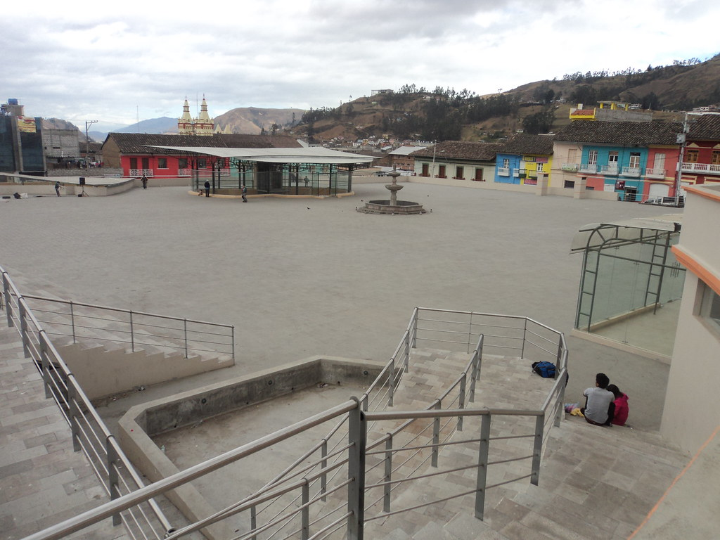
14. ANEXOS
a. Archivo Fotográfico (dos) (HD)
 |  |  |  |  |  |  |  |  | 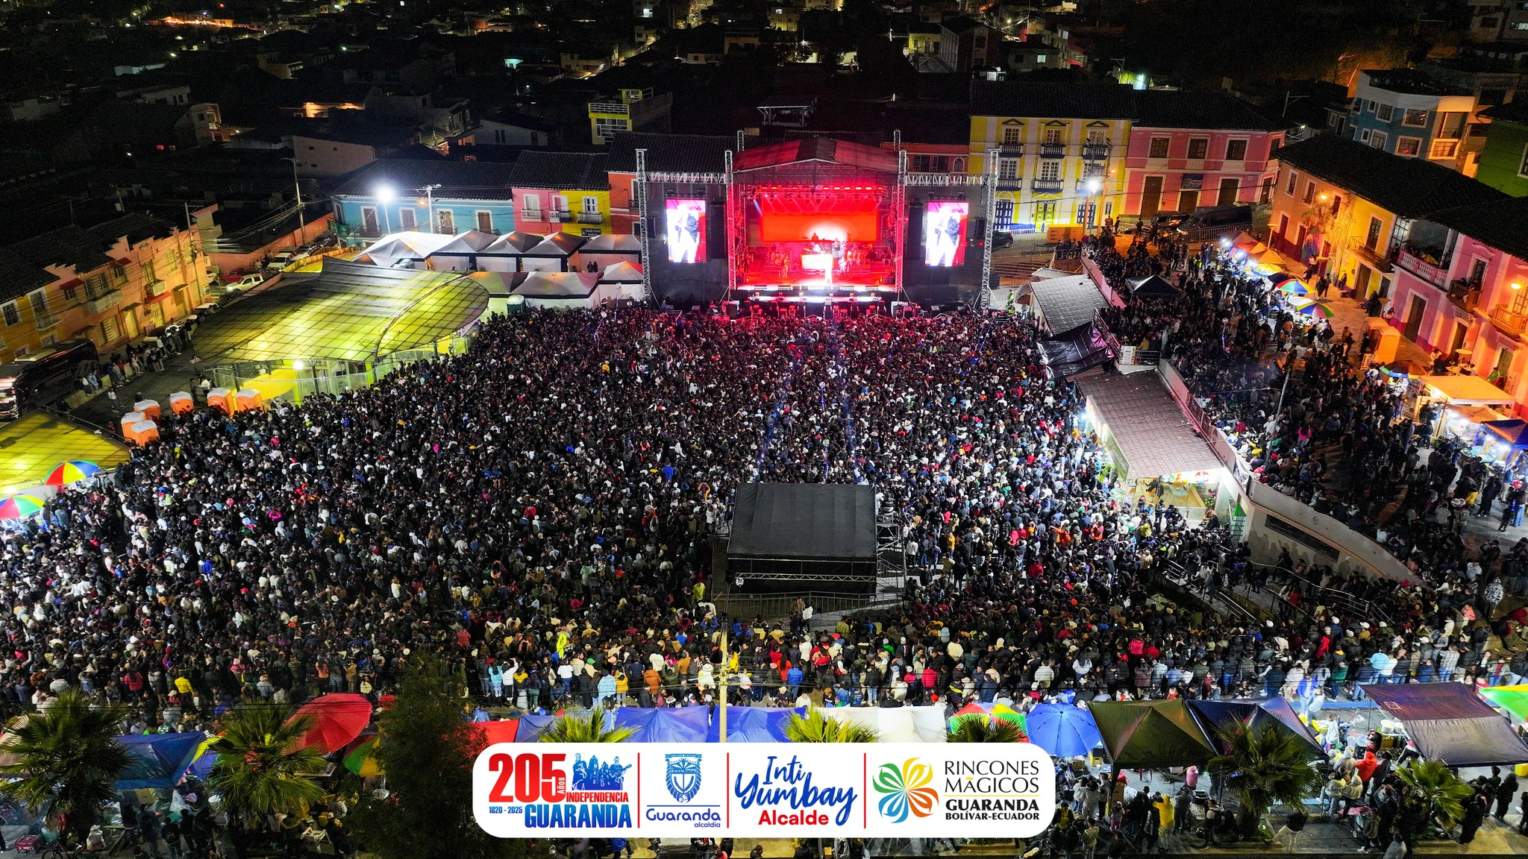

Fuente: | Municipio de Guaranda
b. Ubicación gráfica del Atractivo
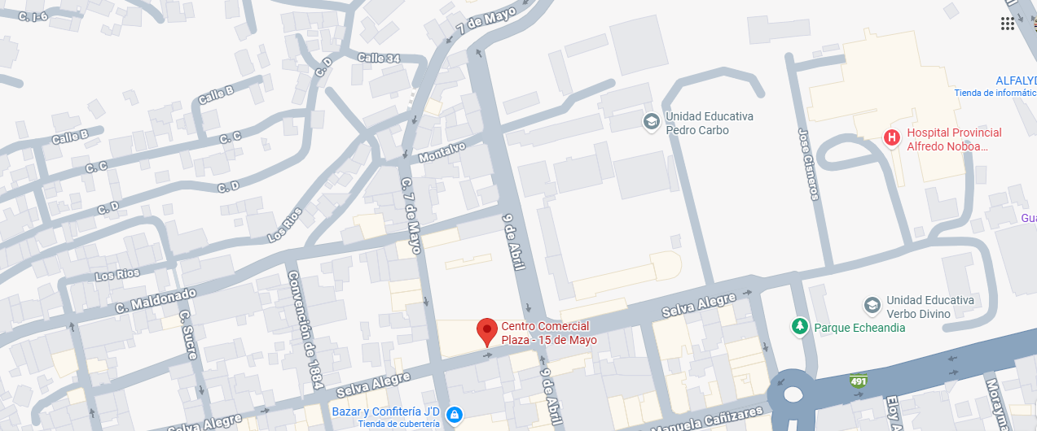

Fuente: | https://www.google.com/maps/place/Centro+Comercial+Plaza+-+15+de+Mayo/@-1.5886551,-79.000504,18z/data=!4m6!3m5!1s0x91d3163eea192de1:0xa247be25644140dc!8m2!3d-1.5891055!4d-79.00074!16s%2Fg%2F11clyh8dt2?entry=ttu&g_ep=EgoyMDI1MTIwMi4wIKXMDSoASAFQAw%3D%3D
FIRMAS DE RESPONSABILIDAD (Obligatorio)
ELABORADO POR: |  |  |  |  |  | VALIDADO POR: |  |  |  |  |  |  | APROBADO POR:
Apellido y Nombre |  | Fierro Guamán Hugo Gustavo |  |  |  | Apellido y Nombre |  |  | Arregui Martha |  |  |  | Apellido y Nombre |  |  | Ascencio Tomalá Grace
Institución |  | Gobierno Autónomo Descentralizado del Cantón Guaranda |  |  |  | Institución |  |  | Ministerio de Producción,Comercio Exterior e Inversiones. |  |  |  | Institución |  |  | Ministerio de Producción,Comercio Exterior e Inversiones.
Cargo |  | Responsable de la Unidad de Turismo |  |  |  | Cargo |  |  | Analista de Promoción Zonal |  |  |  | Cargo |  |  | Directora Zonal 5
Correo Electrónico |  | tavofierro@yahoo.es |  |  |  | Correo Electrónico |  |  | marregui@produccion.gob.ec |  |  |  | Correo Electrónico |  |  | gascencio@produccion.gob.ec
Teléfono |  | (+593) 994949473 |  |  |  | Teléfono |  |  | (+593) 997660395 |  |  |  | Teléfono |  |  | (+593) 994271144
Firma |  |  |  |  |  | Firma |  |  |  |  |  |  | Firma
Fecha |  | 2025-12-19 |  |  |  | Fecha |  |  | 2025-12-19 |  |  |  | Fecha |  |  | 2025-12-19

